개요
 | 이벤트 스크립트 테이블

 | 개요 | 본 문서는 Hero Influence의 이벤트 데이터를 처리하고 내러티브 스크립트를 테이블로 정리한 문서다.
 | 문서 목적 | 메인 퀘스트, 서브퀘스트의 내러티브 콘텐츠를 채팅 시스템으로 구현한다.
 | 기획 의도 | 다양한 분기 이벤트를 통해 유저가 맵 곳곳을 탐험하는 동기를 제공한다.
 | 문서 범위 | 본 문서는 다음과 같은 문서를 포함한다. Chat DB : 채팅 이벤트에서 출력되는 이미지와 스크립트를 관리하는 테이블 Branch DB : 채팅 이벤트에서 출력되는 분기 선택지를 관리하는 테이블

 | 수정 날짜 | 버전 | 담당자 | 수정 내역 | 비고
 | 2026-07-03 | ver.1.0 | 이기석 | 초안 작성
 | 2026-07-10 | ver.1.1 | 이기석 | 1구역 메인퀘스트 Chat_DB, Branch_DB 작성
 | 2026-07-10 | ver.1.2 | 이기석 | 1구역 서브퀘스트 Chat_DB, Branch_DB 작성 | 내러티브 기획ver1.2 참고
 | 2026-07-10 | ver.1.3 | 이기석 | 서브퀘스트 보상 예외 처리 및 히든 루트 연계 분리 | 메인 퀘스트 클리어 후 보상 대체 분기 추가
 | 2026-07-14 | ver.1.4 | 이기석 | 메인 퀘스트 ID 호환 1020190 오류 수정
 | 2026-07-20 | ver.1.5 | 이기석 | 전투 이벤트 ID 값 최신화
 | 2026-07-22 | ver.1.6 | 이기석 | 메인 퀘스트 스토리 갱신 중 | 아직 수정 중
 | 2026-07-22 | ver.1.7 | 이기석 | 메인 퀘스트 111XXXX~128XXXX 중간 조우 스크립트 및 분기 추가 | 102 이후, 기존 103 이전 배치 / 메인퀘스트·서브퀘스트 명칭 반영
 | 2026-07-22 | ver.1.8 | 이기석 | 중립 채팅 나레이션을 주인공 1인칭 독백으로 수정 | 작은따옴표 표기 적용
 | 2026-07-22 | ver.1.9 | 이기석 | 관리자 스크립트 중 말이 아닌 행동 묘사를 괄호로 구분 | 플레이어 채팅 내 행동/판단/전투 진입 문장 정리
 | 2026-07-23 | ver.2.0 | 이기석 | 선발대 위치를 수소문한 뒤 첫번째 조우에서 공구상 정보를 얻는 흐름으로 수정 | 초반부 공구상 선인지 표현 제거
 | 2026-07-23 | ver.2.1 | 이기석 | 묘사 표기를 괄호로 통일하고 1인칭 시점 묘사 규칙 반영 | 개요 시트 수정 이력 및 표기 규칙 갱신
 | 2026-07-23 | ver.2.2 | 이기석 | 첫번째/두번째 조우를 선택지 분기에서 구역 도달 활성화 이벤트로 분리 | 조우 완료 시 다른 후보 조우 비활성화 트리거 추가
 | 2026-07-23 | ver.2.3 | 이기석 | 103XXXX 공구상 전투 진입/종료/보상 브랜치 구조 정리 | 전투 종료 시스템 메시지 추가 / 10209 결과 판정과 10211~10214 보상 브랜치 분리
 | 2026-07-23 | ver.2.4 | 이기석 | 첫번째 조우 스크립트 오타 및 보상 트리거 표기 수정, 요약 시트 최신화 | 111XXXX~118XXXX 요약 갱신 / 두번째 조우 요약 유지
 | 2026-07-24 | ver.2.5 | 이기석 | 메인퀘스트1-2 스크립트 재작성 및 첫번째/두번째 조우 명칭 정리 | 선택지 없는 단일 진행 구성 / 기존 시민·빌런 분쟁 스크립트 대체
 | 2026-07-24 | ver.2.6 | 이기석 | 첫번째 조우_2 스크립트 오타 및 보상 트리거 표기 수정 | 111XXXX~119XXXX 요약 갱신 / 두번째 조우 요약 유지
 | 2026-07-25 | ver.2.7 | 이기석 | 메인퀘스트2-1~2-3(119XXXX~130XXXX) Chat DB 및 Branch DB 작성 | 분기별 체감 분량 균형 조정 / 전투 종료 후 승패·재전투·메인퀘스트3 연계 구현
 | 2026-07-25 | ver.2.8 | 이기석 | 메인퀘스트3 시나리오 개편 및 메인퀘스트1→2→3 순서 재배치 | 2-1~2-3 완료 경로별 공구상 진입·결과·패배·재전투 연계 / 수정 대사 오탈자 및 누락 정보 보정
 | 2026-07-25 | ver.2.9 | 이기석 | 메인퀘스트3 소녀 등장 조건 및 숨은 작업 통로 연계 보완 | 서브퀘스트 DB는 변경하지 않음 / 메인퀘스트1→2 공구상 정보 인지 시점 조사
 | 2026-07-25 | ver.3.0 | 이기석 | 메인퀘스트1→2 공구상 정보 인지 수준에 맞춰 대사 및 요약 수정 | 2-1 보급로 / 2-2 검문소 이후 경로 / 2-3 측면 진입로로 정보 목적 구체화
 | 2026-07-26 | ver.3.1 | 이기석 | 메인퀘스트3 진입 분기를 인질 정보 유무 기반으로 복원 | 메인퀘스트2-1 인질 정보 확보 / 2-2·2-3 미확보 / 소녀 동행 시 오빠 구조 및 인질 정보 보완 / 정면·잠입·인질 보호 선택 구조 적용
 | 2026-07-26 | ver.3.2 | 이기석 | 메인퀘스트3 개편 전 원문 복원 및 소녀·오빠 구간 플래그 수정 | 사용자 수정 대사 보존 / 인질 정보 플래그를 오빠 설명 종료 후 설정 / 루미나 잠입 폭주·빌런 관전·I.P 인질 반응·원래 승리 결과 복원 / 패배·재전투 구조 유지
 | 2026-07-26 | ver.3.3 | 이기석 | 메인퀘스트3 전투별 인질 체력 연출 및 경로 플래그 갱신 | 정면 돌파 75% 피해 원인 지문 추가 / 루미나 폭주로 인질이 50% 상태가 되는 지문 수정 / 인질 구출 중 발각 100% 구조 유지 / 수정 스크립트 셀 노란색 표시 / RouteLuminaExplosion·RouteHostageRescue 플래그 적용
 | 2026-07-27 | ver.3.4 | 이기석 | 서브퀘스트1 구버전 원문 이식 및 독립 서브퀘스트화 | ver2.5 Chat 1150010~1151920 원문을 105·106·107·133 이벤트로 재배치 / Start_BE006 및 Reward_104101·Reward_104102·Reward_104103 유지 / 공구상·선발대 위치 문맥을 소정의 보상 장면으로 교체 / 패배·재전투 구조 및 서브퀘스트 전용 플래그 적용
 | 2026-07-27 | ver.3.5 | 이기석 | 서브퀘스트2 시나리오 전면 재구성 및 패배·재전투 추가 | 108 조사 분기 정리 / 109 편의점 빌런 과거사와 히어로별 민폐 자백 장면 확장 / 110 저스티스의 히어로 자긍심 설득 및 편의점 복귀 / 135 패배 후 연막 철수 / 136 재전투 / Start_BE1080과 기존 완료 보상 유지
 | 2026-07-27 | ver.3.6 | 이기석 | 서브퀘스트2 스크립트 30자 제한 적용 | 서브퀘스트2 Message_Text를 공백·문장부호 포함 30자 이하로 분할 / 초과 대사는 새 Chat ID 행으로 연결 / 지문은 각 행이 독립된 괄호 문장이 되도록 분리 / 기존 Next_Chat_ID·Branch_Group_ID·전투·보상 구조 유지
 | 2026-07-27 | ver.3.7 | 이기석 | 서브퀘스트2 분할 대사 완결문 재작성 | 30자 단위 기계적 절단 제거 / 30자 초과 원문을 의미와 캐릭터 말투가 유지되는 완결 문장으로 축약·분리 / 새 Chat ID 행마다 독립적인 종결 표현 적용 / 기존 Next_Chat_ID·Branch_Group_ID·전투·보상 구조 유지
 | 2026-07-28 | ver.3.9 | 이기석 | 메인퀘스트2 보상 트리거를 선행 루트별로 분리 | 2-1 소녀·편의점 완료 루트 / 2-2·2-3 루미나 나락·네코밍 재앙·소녀 동행 루트별 Reward ID 분리 / 자원 데이터 테이블 V1.6 연계
 | 2026-07-28 | ver.3.8 | 이기석 | 보상 ID 작성 규칙 개편 및 1구역 보상 트리거 ID 최신화 | 1: 구역 / 2~3: 이벤트 묶음 / 4: 대분기 / 5~6: 소분기 체계 적용 / 자원 데이터 테이블 V1.5와 보상 ID 1:1 매칭 | 이벤트 트리거에 필드 몬스터를 넣어서 이벤트가 사라지면 필드 몬스터가 생성되는 트
 | 2026-09-14 | ver.4.7 | 이기석 | 초반 내러티브 변경
 | 9/28/26 | ver.4.8 | 이기석 | 1구역 은행·소년 중심 시나리오 개편 및 전체 분량 축소 | 공략 거점을 공구상에서 중앙은행으로 변경 / 소녀를 소년으로 변경 / 편의점 서브퀘스트 단일 조우화 및 메인 연계 제거 / 한 대사 50자 이하와 타 구역 체감 분량 기준 적용 | 전투
 | 9/28/26 | ver.4.9 | 이기석 | 1구역 메인 이벤트 정보 획득 단계 및 분기별 진입 단서 정리 | 사용자 수정 구간 1020010~1120020 보존 / 메인1 은행 점거 확인 / 메인2 분기별 진입 단서 획득 / 메인3 은행 공방 연결
 | 9/28/26 | ver.5.0 | 이기석 | 메인 이벤트2 이동 구간 재구성 및 캐릭터 말투 정비 | 사용자 수정 1020010~1180060 보존 / 2-1 괴담 대화 후 습격 / 메인2는 이동 중 사건으로 정리 / 인질 정보 보유 여부만 메인3 진입 분기에 반영
 | 9/28/26 | ver.5.1 | 이기석 | 소년 합류·미합류 분기 명시 및 패배·재전투 경로 보완 | Flag_MainQuest1-2Complete ==1 / !=1 양방향 조건화 / 121·122·126·130 동행별 스크립트 추가
 | 9/28/26 | ver.5.2 | 이기석 | 보스 명칭 정정 및 서브퀘스트2 전면 개편 | 보스 이름을 율리아로 통일 / 진상 사절 경고문 조우 / 히어로 기행으로 인한 폐점·실직 공개 / 새 편의점 취업 알선
 | 9/28/26 | ver.5.3 | 이기석 | 최종 전수 검토 및 데이터·서식 정리 | 전 시트 ID·연결·분기·플래그·보상·수식 검증 / Chat_Type 3건 교정 / 메인3 미연결 대사 복구 / 추가 행 서식 통일 / 서브퀘스트2 문장 정리
 | 9/30/26 | ver.5.4 | 이기석 | 보스 메인 이벤트 플래그 명 보스 전용 플래그 명으로 수정
 |  | ver.5.5 | 이기석 | 스크립트 오류 수정 | 대사를 출력하는 캐릭터가 다른 현상, 나레이션이 대사로 출력되는 현상 수정

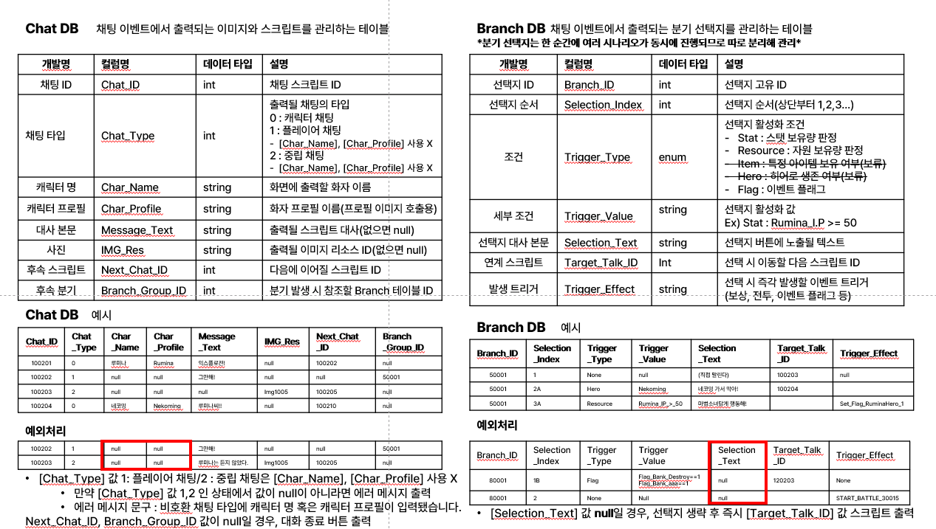
 | 용어 정의

 | Chat DB | 채팅 이벤트에서 출력되는 이미지와 스크립트를 관리하는 테이블
 | 개발명 | 컬럼명 | 데이터 타입 | 설명
 | 채팅 ID | Chat_ID | int | 채팅 스크립트 ID [채팅 ID 작성 규칙] 기획의도 : 스크립트의 위치를 쉽게 파악하기 위함 1. 채팅 ID는 XXXXXX 일곱자리로 구성 2. XXXXXXX 첫번째 자리는 이벤트가 위치한 구역 표시 3. XXXXXXX 두~세번째 자리는 구역 이벤트 번호 표시 4. XXXXXXX 뒤에서 네자리는 스크립트 번호 표시
 |  |  |  | 출력될 채팅의 타입
 |  |  |  | 0 : 캐릭터 채팅
 |  |  |  | 1 : 플레이어 채팅
 |  |  |  | - [Char_Name], [Char_Profile] 사용 X
 |  |  |  | 2 : 중립 채팅
 |  |  |  | - [Char_Name], [Char_Profile] 사용 X
 | 캐릭터 명 | Char_Name | string | 화면에 출력할 화자 이름
 | 캐릭터 프로필 | Char_Profile | string | 화자 프로필 이름(프로필 이미지 호출용)
 | 대사 본문 | Message_Text | string | 출력될 스크립트 대사(없으면 null)
 | 사진 | IMG_Res | string | 출력될 이미지 리소스 ID(없으면 null)
 | 후속 스크립트 | Next_Chat_ID | int | 다음에 이어질 스크립트 ID
 | 후속 분기 | Branch_Group_ID | int | 분기 발생 시 참조할 Branch 테이블 ID
 | *분기 선택지는 한 순간에 여러 시나리오가 동시에 진행되므로 따로 분리해 관리*
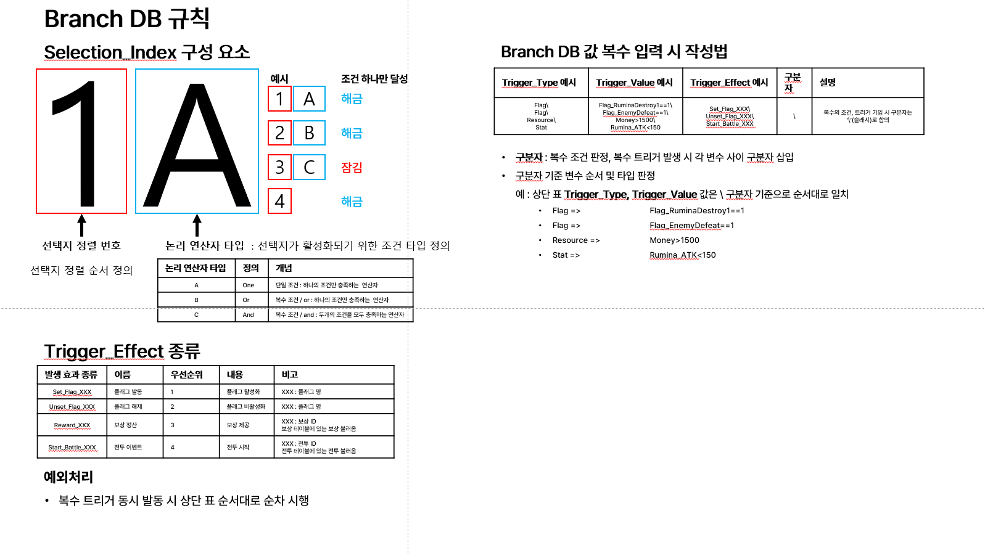
 | Branch DB | 채팅 이벤트에서 출력되는 분기 선택지를 관리하는 테이블
 | 개발명 | 컬럼명 | 데이터 타입 | 설명
 | 선택지 ID | Branch_ID | int | 선택지 고유 ID [선택지 ID 작성 규칙] 기획의도 : 스크립트의 위치를 쉽게 파악하기 위함 1. 선택지 ID는 XXXXX 다섯자리로 구성 2. XXXXX 첫번째 자리는 이벤트가 위치한 구역 표시 3. XXXXX 두~세번째 자리는 구역 이벤트 번호 표시 4. XXXXX 뒤에서 두자리는 이벤트 내 분기 번호 표시
 | 선택지 순서 | Selection_Index | string | 선택지 순서(상단부터 1,2,3…)
 | 조건 | Trigger_Type | enum | 선택지 활성화 조건
 |  |  |  | -Stat : 스탯 보유량 판정
 |  |  |  | -Resource : 자원 보유량 판정
 |  |  |  | -Flag : 이벤트 플래그
 | 세부 조건 | Trigger_Value | string | 선택지 활성화 값
 |  |  |  | Ex) Stat : Rumina_I.P >= 50
 | 선택지 대사 본문 | Selection_Text | string | 선택지 버튼에 노출될 텍스트
 | 연계 스크립트 | Target_Talk_ID | Int | 선택 시 이동할 다음 스크립트 ID
 | 발생 트리거 | Trigger_Effect | string | 선택 시 즉각 발생할 이벤트 트리거
 |  |  |  | (보상, 전투, 이벤트 플래그 등)
ver.4.2 | 2026-07-29 | ver.4.2 메인 퀘스트 플래그 명명 규칙 통일: First/MainEvent/1Sector 혼용 제거, MainQuest 번호형 체계 및 Route1~3 체계 적용

이벤트_1구역
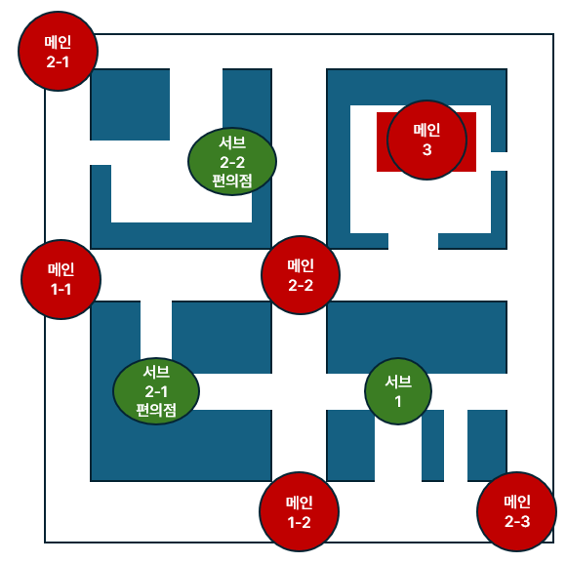
이벤트 그룹 | 이벤트 번호 | 제목 | 소개 | 비고
임무 브리핑 | 102XXXX | 흙내가 고소하다 | 협회 붕괴 후 남은 히어로들이 빌런 연합이 점령한 오로라 중앙은행 탈환을 첫 목표로 정한다.
메인퀘스트 | 111XXXX | 메인퀘스트1-1_진입 | 협회 물자를 훔치던 약탈꾼을 발견한다. 은행으로 향한 선발대 정보를 얻기 위해 전투한다. | 특정 구역 도달 / 1-2 완료 시 비활성
 | 112XXXX | 메인퀘스트1-1_승리 | 약탈꾼에게서 빌런 연합이 중앙은행을 점거했다는 사실을 확인한다. 진입 정보는 아직 얻지 못한다. | 특정 구역 도달 / 1-2 완료 시 비활성
 | 113XXXX | 메인퀘스트1-1_패배 | 약탈꾼에게 패배해 협회로 철수한다. 패배 전적과 재전투가 해금된다.
 | 114XXXX | 메인퀘스트1-1_재전투 | 약탈꾼과 다시 만나 중앙은행 정보를 두고 재격돌한다.
 | 115XXXX | 메인퀘스트1-2_진입 | 은행으로 간 형을 찾는 소년이 빌런들에게 위협받는다. 소년을 보호하기 위해 전투한다. | 특정 구역 도달 / 1-1 완료 시 비활성
 | 116XXXX | 메인퀘스트1-2_결론 | 소년의 증언으로 빌런 연합의 중앙은행 점거를 확인하고, 형을 찾으며 진입 단서를 조사하기로 한다.
 | 117XXXX | 메인퀘스트1-2_패배 | 전투에서 밀려 소년과 함께 협회로 철수한다.
 | 118XXXX | 메인퀘스트1-2_재전투 | 소년의 형을 찾기 위해 같은 골목의 빌런들과 다시 싸운다.
 | 119XXXX | 메인퀘스트2-1_진입 | 은행으로 향하는 길목에서 괴담을 나누는 빌런들을 엿듣고 인질의 존재를 알아낸 뒤 습격한다. | 편의점 서브퀘스트 연계 제거
 | 120XXXX | 메인퀘스트2-1_결론 | 빌런들의 괴담 속 대화를 근거로 중앙은행에 인질이 있다는 단서를 확보하고 이동을 재개한다.
 | 121XXXX | 메인퀘스트2-1_패배 | 메인퀘스트2-1 패배. 소년 합류 여부에 따라 후퇴 반응이 달라진다.
 | 122XXXX | 메인퀘스트2-1_재전투 | 메인퀘스트2-1 재전투. 소년 합류 여부에 따라 재대치 대사가 달라진다.
 | 123XXXX | 메인퀘스트2-2_진입 | 은행으로 향하는 교차로에서 불법 검문소와 충돌한다. 인질 정보는 얻지 못한다.
 | 124XXXX | 메인퀘스트2-2_결론 | 불법 검문소를 무너뜨리고 은행이 있는 방향으로 이동을 계속한다.
 | 125XXXX | 메인퀘스트2-2_패배 | 검문소에서 패해 소문 또는 소년 동행 반응을 확인하고 철수한다.
 | 126XXXX | 메인퀘스트2-2_재전투 | 메인퀘스트2-2 재전투. 소년 합류 여부에 따라 검문소 재대치 대사가 달라진다.
 | 127XXXX | 메인퀘스트2-3_진입 | 은행으로 가는 옆길에서 UMT 지망생들의 포위 공격을 받는다. 인질 정보는 얻지 못한다.
 | 128XXXX | 메인퀘스트2-3_결론 | UMT 지망생들을 물리치고 옆길을 지나 은행 방향으로 이동한다.
 | 129XXXX | 메인퀘스트2-3_패배 | 측면 도로 전투에서 패해 협회로 철수한다.
 | 130XXXX | 메인퀘스트2-3_재전투 | 메인퀘스트2-3 재전투. 소년 합류 여부에 따라 UMT 지망생 재대치 대사가 달라진다.
 | 103XXXX | 메인퀘스트3_진입 | 중앙은행에 도착해 인질 정보 보유 여부에 따라 정면 돌파·잠입·인질 우선 경로를 선택한다. | 정면 75% / 잠입 폭발 50% / 인질 우선 100%
 | 104XXXX | 메인퀘스트3_클리어 | 중앙은행을 탈환하고 인질 부상자 수에 따라 결과와 보상을 처리한다.
 | 131XXXX | 메인퀘스트3_패배 | 선택한 은행 진입 경로에서 철수하고 재전투를 준비한다.
 | 132XXXX | 메인퀘스트3_재전투 | 확인한 경비 배치를 반영해 같은 경로로 중앙은행에 재진입한다.
 | 150XXXX | 메인퀘스트3_후일담 | 은행 통신으로 율리아의 도발을 받고 다음 구역의 자금 흐름을 확인한다.
서브퀘스트 | 105XXXX | 서브퀘스트1 진입 | 시민과 빌런의 보급 상자 분쟁에 개입해 전투한다.
 | 106XXXX | 서브퀘스트1_클리어 | 상자의 실제 소유를 확인한 뒤 반환 또는 압수를 선택하고 보상을 받는다.
 | 107XXXX | 서브퀘스트1_패배 | 빌런에게 패해 시민과 상자를 놓치고 철수한다.
 | 133XXXX | 서브퀘스트1_재전투 | 같은 골목에서 시민과 빌런을 다시 만나 재전투한다.
 | 108XXXX | 서브퀘스트2 진입 | 폐점한 편의점의 진상 사절 경고문을 살피다 편의점 빌런의 습격을 받아 전투한다. | 단일 조우 / 과거 사유는 승리 후 공개
 | 109XXXX | 서브퀘스트2_클리어 | 폐점이 히어로들의 과거 기행 탓이었음을 확인하고 편의점 빌런에게 새 일자리를 알선한다. | 기존 완료 보상 유지
 | 135XXXX | 서브퀘스트2_패배 | 폐점의 원한으로 폭주한 편의점 빌런에게 밀려 연막을 치고 철수한다.
 | 136XXXX | 서브퀘스트2_재전투 | 폐점한 편의점으로 돌아가 편의점 빌런과 재격돌한다.
UMT 조우 | 151XXXX | UMT 등장 | 중앙은행을 노리고 1구역에 진입한 UMT를 요격한다.
 | 152XXXX | UMT 전투 진입 | 아놀드가 이전 결과와 소문에 따라 반응하고 전투에 들어간다.
 | 153XXXX | UMT 전투 결과 | 승패와 소문에 따라 UMT 후퇴 또는 히어로 철수로 이어진다.
 | 154XXXX | UMT 전투 패배 | 153XXXX 패배 분기에 통합했다. | 별도 Chat 없음
 | 155XXXX | UMT 재전투 | 153XXXX 재전투 분기에 통합했다. | 별도 Chat 없음
 | 156XXXX | UMT 재등장 | 아놀드가 다시 등장하고 히어로들이 지겨워한다.

